1.1
 |  |  |  |  |  |  |  | Regresar al índice

Insumos y factores de la producción agropecuaria - Abril 2020*

1.1. Fertilizante Urea 46%, 50 kilogramos

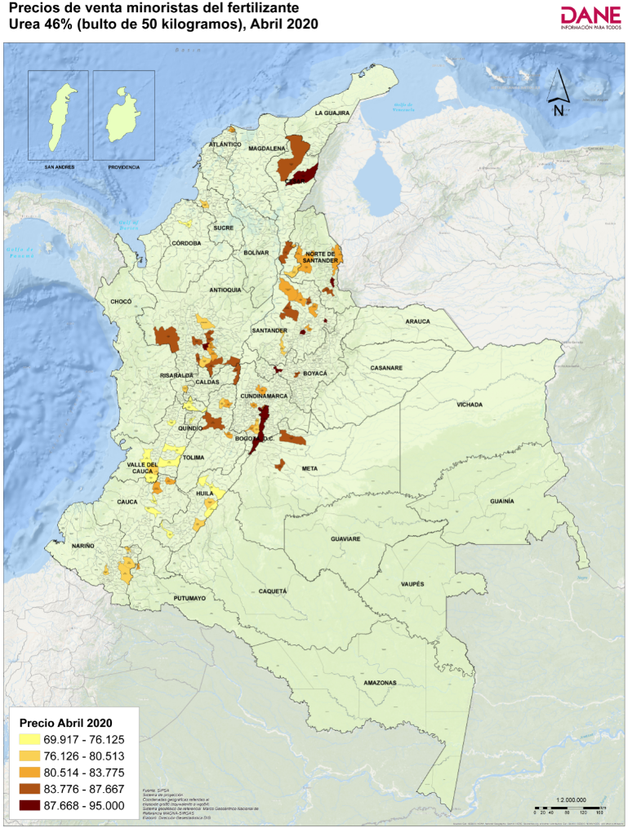
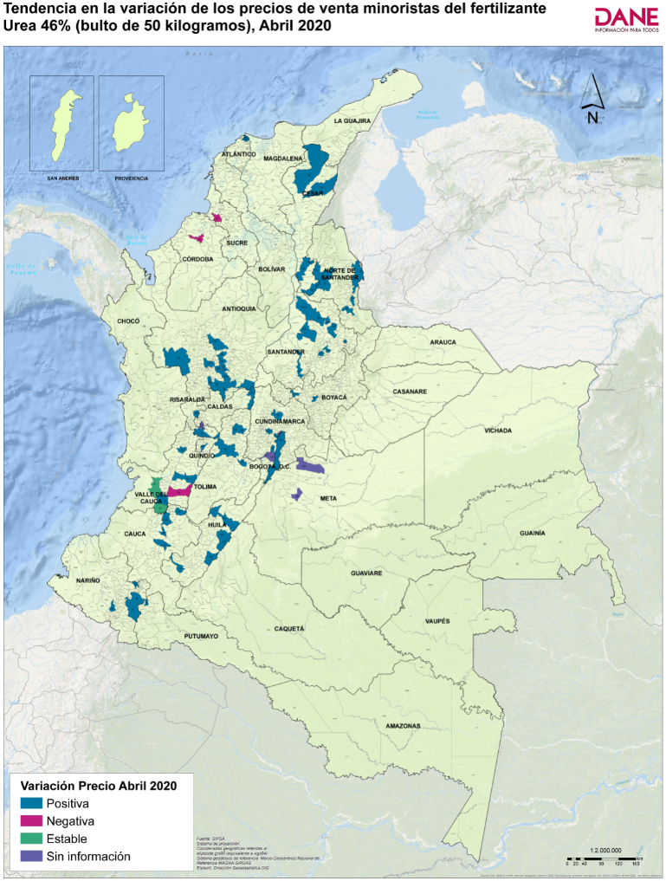
Código departamento | Nombre departamento | Código municipio | Nombre municipio | Precio medio de marzo de 2020 | Precio medio de abril de 2020* | Variación porcentual | Tendencia variación precios
05 | Antioquia | 05002 | Abejorral | 74,600 | 80,513 | 7.9 | Positiva
54 | Norte de Santander | 54003 | Ábrego | 69,643 | 82,600 | 18.6 | Positiva
20 | Cesar | 20011 | Aguachica | 73,350 | 85,675 | 16.8 | Positiva
20 | Cesar | 20013 | Agustín Codazzi | 87,000 | 88,750 | 2.0 | Positiva
41 | Huila | 41020 | Algeciras | 67,850 | 73,000 | 7.6 | Positiva
63 | Quindío | 63001 | Armenia | 66,951 | 69,917 | 4.4 | Positiva
05 | Antioquia | 05079 | Barbosa | 75,592 | 85,340 | 12.9 | Positiva
08 | Atlántico | 08001 | Barranquilla | 82,300 | 82,975 | 0.8 | Positiva
66 | Risaralda | 66088 | Belén de Umbría | 70,275 | 76,620 | 9.0 | Positiva
11 | Bogotá, D.C. | 11001 | Bogotá, D.C. | 87,719 | 89,634 | 2.2 | Positiva
68 | Santander | 68001 | Bucaramanga | 78,563 | 85,125 | 8.4 | Positiva
52 | Nariño | 52110 | Buesaco | 77,800 | 80,000 | 2.8 | Positiva
76 | Valle del Cauca | 76001 | Cali | 78,050 | 80,033 | 2.5 | Positiva
41 | Huila | 41132 | Campoalegre | 70,040 | 79,500 | 13.5 | Positiva
23 | Córdoba | 23162 | Cereté | 76,168 | 75,968 | -0.3 | Negativa
54 | Norte de Santander | 54172 | Chinácota | 85,533 | 88,367 | 3.3 | Positiva
15 | Boyacá | 15176 | Chiquinquirá | 75,567 | 89,180 | 18.0 | Positiva
19 | Cauca | 19212 | Corinto | 74,500 | 82,750 | 11.1 | Positiva
25 | Cundinamarca | 25214 | Cota | Sin información | 85,333 | Sin información | Sin información
54 | Norte de Santander | 54001 | Cúcuta | 74,313 | 81,900 | 10.2 | Positiva
76 | Valle del Cauca | 76233 | Dagua | 74,833 | 74,833 | 0.0 | Estable
05 | Antioquia | 05148 | El Carmen de Viboral | 78,500 | 82,253 | 4.8 | Positiva
05 | Antioquia | 05697 | El Santuario | 72,000 | 81,667 | 13.4 | Positiva
73 | Tolima | 73268 | Espinal | 72,833 | 82,700 | 13.5 | Positiva
25 | Cundinamarca | 25269 | Facatativá | 78,250 | 82,220 | 5 | Positiva
25 | Cundinamarca | 25286 | Funza | 75,833 | 89,567 | 18.1 | Positiva
25 | Cundinamarca | 25290 | Fusagasugá | Sin información | 81,600 | Sin información | Sin información
41 | Huila | 41298 | Garzón | 70,825 | 76,775 | 8.4 | Positiva
50 | Meta | 50313 | Granada | Sin información | 86,125 | Sin información | Sin información
76 | Valle del Cauca | 76111 | Guadalajara de Buga | 69,938 | 72,025 | 3.0 | Positiva
73 | Tolima | 73001 | Ibagué | 74,640 | 84,300 | 12.9 | Positiva
41 | Huila | 41359 | Isnos | 70,250 | 76,125 | 8.4 | Positiva
76 | Valle del Cauca | 76364 | Jamundí | 72,975 | 72,975 | 0.0 | Estable
17 | Caldas | 17380 | La Dorada | 83,043 | 86,377 | 4.0 | Positiva
52 | Nariño | 52399 | La Unión | 77,500 | 80,250 | 3.5 | Positiva
68 | Santander | 68406 | Lebrija | 72,800 | 81,333 | 11.7 | Positiva
73 | Tolima | 73408 | Lérida | 74,067 | 82,771 | 11.8 | Positiva
73 | Tolima | 73411 | Líbano | 78,000 | 78,300 | 0.4 | Positiva
68 | Santander | 68432 | Málaga | 86,000 | 95,000 | 10.5 | Positiva
05 | Antioquia | 05440 | Marinilla | 74,667 | 80,858 | 8.3 | Positiva
66 | Risaralda | 66440 | Marsella | Sin información | 74,383 | Sin información | Sin información
05 | Antioquia | 05001 | Medellín | 76,727 | 84,200 | 9.7 | Positiva
41 | Huila | 41001 | Neiva | 68,900 | 72,460 | 5.2 | Positiva
54 | Norte de Santander | 54498 | Ocaña | 70,250 | 82,000 | 16.7 | Positiva
25 | Cundinamarca | 25513 | Pacho | 78,500 | 82,333 | 4.9 | Positiva
76 | Valle del Cauca | 76520 | Palmira | 70,400 | 70,000 | -0.6 | Negativa
54 | Norte de Santander | 54518 | Pamplona | 75,600 | 86,800 | 14.8 | Positiva
25 | Cundinamarca | 25535 | Pasca | Sin información | 78,667 | Sin información | Sin información
52 | Nariño | 52001 | Pasto | 75,093 | 77,968 | 4 | Positiva
66 | Risaralda | 66001 | Pereira | 66,533 | 73,067 | 10 | Positiva
68 | Santander | 68547 | Piedecuesta | 74,667 | 82,667 | 10.7 | Positiva
19 | Cauca | 19548 | Piendamó | 75,500 | 75,667 | 0.2 | Positiva
19 | Cauca | 19001 | Popayán | 75,444 | 75,556 | 0.1 | Positiva
05 | Antioquia | 05615 | Rionegro | 73,150 | 90,733 | 24.0 | Positiva
76 | Valle del Cauca | 76622 | Roldanillo | 68,500 | 73,167 | 6.8 | Positiva
68 | Santander | 68655 | Sabana de Torres | 80,750 | 83,775 | 3.7 | Positiva
20 | Cesar | 20710 | San Alberto | 75,940 | 79,500 | 4.7 | Positiva
68 | Santander | 68679 | San Gil | 73,583 | 83,167 | 13.0 | Positiva
68 | Santander | 68689 | San Vicente de Chucurí | 78,657 | 85,214 | 8.3 | Positiva
05 | Antioquia | 05674 | San Vicente Ferrer | 73,500 | 87,667 | 19.3 | Positiva
05 | Antioquia | 05679 | Santa Bárbara | 78,000 | 85,250 | 9.3 | Positiva
05 | Antioquia | 05686 | Santa Rosa de Osos | 71,267 | 78,493 | 10.1 | Positiva
19 | Cauca | 19698 | Santander de Quilichao | 72,400 | 82,020 | 13.3 | Positiva
25 | Cundinamarca | 25740 | Sibaté | 72,433 | 79,733 | 10.1 | Positiva
86 | Putumayo | 86749 | Sibundoy | 80,750 | 81,750 | 1.2 | Positiva
70 | Sucre | 70001 | Sincelejo | 80,400 | 80,000 | -0.5 | Negativa
68 | Santander | 68755 | Socorro | 74,200 | 91,714 | 23.6 | Positiva
05 | Antioquia | 05756 | Sonsón | 73,667 | 87,233 | 18.4 | Positiva
15 | Boyacá | 15001 | Tunja | 74,000 | 86,867 | 17.4 | Positiva
52 | Nariño | 52838 | Túquerres | 79,250 | 80,460 | 1.5 | Positiva
05 | Antioquia | 05847 | Urrao | 77,071 | 86,000 | 11.6 | Positiva
20 | Cesar | 20001 | Valledupar | 80,200 | 84,600 | 5.5 | Positiva
68 | Santander | 68861 | Vélez | 76,000 | 78,667 | 3.5 | Positiva
50 | Meta | 50001 | Villavicencio | Sin información | 85,967 | Sin información | Sin información

*Información preliminar

1.2
 |  |  |  |  |  |  |  | Regresar al índice

Insumos y factores de la producción agropecuaria - Abril 2020*

1.2. Fertilizante 15-15-15, 50 kilogramos

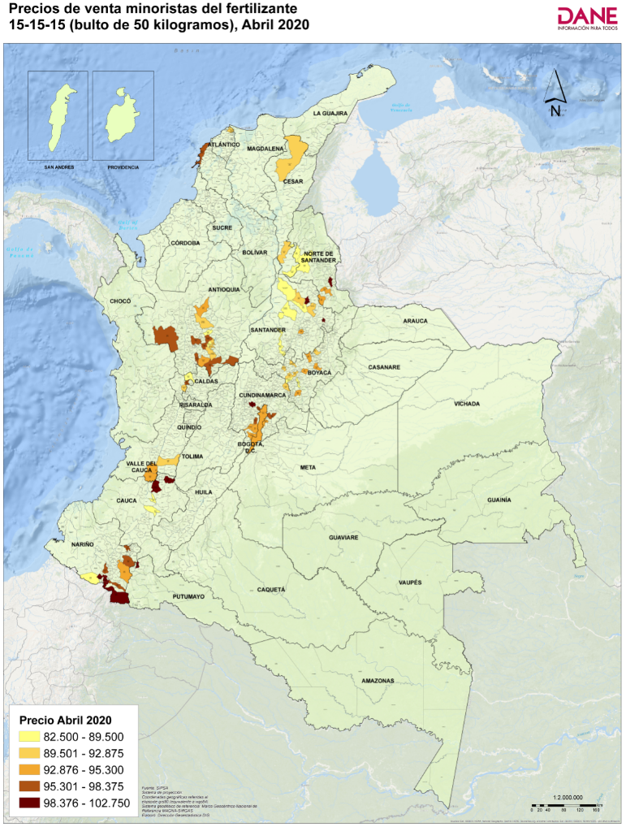
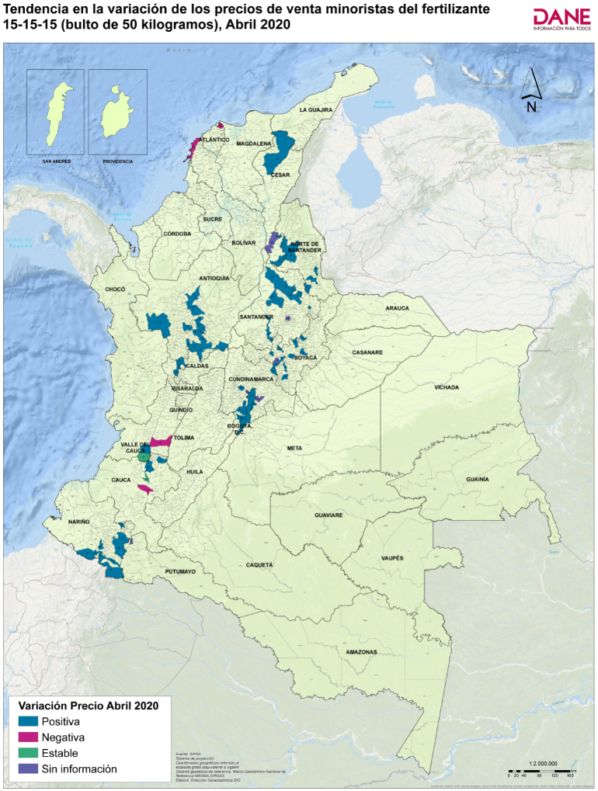
Código departamento | Nombre departamento | Código municipio | Nombre municipio | Precio medio de marzo de 2020 | Precio medio de abril de 2020* | Variación porcentual | Tendencia variación precios
05 | Antioquia | 05002 | Abejorral | 89,160 | 94,360 | 5.8 | Positiva
54 | Norte de Santander | 54003 | Ábrego | 82,667 | 87,833 | 6.2 | Positiva
20 | Cesar | 20011 | Aguachica | Sin información | 91,667 | Sin información | Sin información
15 | Boyacá | 15051 | Arcabuco | 84,429 | 91,333 | 8.2 | Positiva
05 | Antioquia | 05079 | Barbosa | 85,588 | 88,903 | 3.9 | Positiva
68 | Santander | 68077 | Barbosa | 85,667 | 89,333 | 4.3 | Positiva
08 | Atlántico | 08001 | Barranquilla | 91,133 | 90,333 | -0.9 | Negativa
66 | Risaralda | 66088 | Belén de Umbría | 88,333 | 90,833 | 3 | Positiva
15 | Boyacá | 15087 | Belén | 86,650 | 91,680 | 5.8 | Positiva
11 | Bogotá, D.C. | 11001 | Bogotá, D.C. | 89,222 | 94,510 | 5.9 | Positiva
68 | Santander | 68001 | Bucaramanga | 89,643 | 99,333 | 10.8 | Positiva
52 | Nariño | 52110 | Buesaco | 94,125 | 96,000 | 2.0 | Positiva
76 | Valle del Cauca | 76001 | Cali | 90,000 | 94,433 | 4.9 | Positiva
13 | Bolívar | 13001 | Cartagena de Indias | 96,224 | 95,632 | -0.6 | Negativa
54 | Norte de Santander | 54172 | Chinácota | 92,200 | 99,867 | 8.3 | Positiva
25 | Cundinamarca | 25178 | Chipaque | 91,500 | 95,000 | 3.8 | Positiva
25 | Cundinamarca | 25181 | Choachí | Sin información | 98,000 | Sin información | Sin información
52 | Nariño | 52215 | Córdoba | 91,175 | 96,050 | 5.3 | Positiva
19 | Cauca | 19212 | Corinto | 96,000 | 100,000 | 4.2 | Positiva
52 | Nariño | 52227 | Cumbal | 87,000 | 89,233 | 3 | Positiva
15 | Boyacá | 15238 | Duitama | 86,200 | 93,233 | 8.2 | Positiva
05 | Antioquia | 05148 | El Carmen de Viboral | 90,280 | 92,250 | 2.2 | Positiva
05 | Antioquia | 05697 | El Santuario | 86,000 | 91,500 | 6 | Positiva
25 | Cundinamarca | 25269 | Facatativá | 83,940 | 100,025 | 19.2 | Positiva
25 | Cundinamarca | 25286 | Funza | Sin información | 96,900 | Sin información | Sin información
25 | Cundinamarca | 25290 | Fusagasugá | 89,000 | 93,857 | 5.5 | Positiva
15 | Boyacá | 15299 | Garagoa | 91,000 | 95,000 | 4.4 | Positiva
68 | Santander | 68307 | Girón | 86,500 | 89,000 | 2.9 | Positiva
52 | Nariño | 52317 | Guachucal | 93,700 | 100,650 | 7.4 | Positiva
66 | Risaralda | 66318 | Guática | 90,613 | 95,600 | 5.5 | Positiva
52 | Nariño | 52356 | Ipiales | 92,470 | 102,383 | 10.7 | Positiva
76 | Valle del Cauca | 76364 | Jamundí | 94,200 | 94,200 | 0.0 | Estable
52 | Nariño | 52399 | La Unión | 96,125 | 98,375 | 2.3 | Positiva
68 | Santander | 68406 | Lebrija | 84,525 | 91,625 | 8.4 | Positiva
68 | Santander | 68432 | Málaga | 91,333 | 100,333 | 9.9 | Positiva
05 | Antioquia | 05440 | Marinilla | 84,833 | 89,333 | 5 | Positiva
05 | Antioquia | 05001 | Medellín | 92,811 | 97,500 | 5.1 | Positiva
54 | Norte de Santander | 54498 | Ocaña | 82,800 | 89,000 | 7.5 | Positiva
76 | Valle del Cauca | 76520 | Palmira | 91,000 | 90,833 | -0.2 | Negativa
54 | Norte de Santander | 54518 | Pamplona | 89,333 | 93,667 | 5 | Positiva
25 | Cundinamarca | 25535 | Pasca | 87,429 | 93,917 | 7.4 | Positiva
52 | Nariño | 52001 | Pasto | 91,895 | 95,288 | 4 | Positiva
05 | Antioquia | 05541 | Peñol | 87,000 | 91,667 | 5.4 | Positiva
68 | Santander | 68547 | Piedecuesta | 84,000 | 91,125 | 8.5 | Positiva
19 | Cauca | 19548 | Piendamó | 82,500 | 82,500 | 0.0 | Estable
19 | Cauca | 19001 | Popayán | 83,222 | 82,778 | -0.5 | Negativa
52 | Nariño | 52585 | Pupiales | 96,767 | 102,750 | 6.2 | Positiva
15 | Boyacá | 15599 | Ramiriquí | 85,000 | 89,500 | 5.3 | Positiva
05 | Antioquia | 05615 | Rionegro | 88,250 | 96,250 | 9.1 | Positiva
17 | Caldas | 17614 | Riosucio | 84,867 | 86,650 | 2.1 | Positiva
68 | Santander | 68655 | Sabana de Torres | 85,967 | 86,333 | 0.4 | Positiva
15 | Boyacá | 15646 | Samacá | Sin información | 92,400 | Sin información | Sin información
20 | Cesar | 20710 | San Alberto | 85,733 | 88,200 | 2.9 | Positiva
25 | Cundinamarca | 25649 | San Bernardo | 89,500 | 95,300 | 6.5 | Positiva
68 | Santander | 68689 | San Vicente de Chucurí | 87,083 | 89,100 | 2.3 | Positiva
05 | Antioquia | 05674 | San Vicente Ferrer | 90,000 | 96,000 | 6.7 | Positiva
05 | Antioquia | 05679 | Santa Bárbara | 92,000 | 96,333 | 4.7 | Positiva
05 | Antioquia | 05686 | Santa Rosa de Osos | 88,300 | 92,695 | 5.0 | Positiva
19 | Cauca | 19698 | Santander de Quilichao | 92,760 | 101,460 | 9.4 | Positiva
25 | Cundinamarca | 25740 | Sibaté | 86,567 | 96,080 | 11.0 | Positiva
86 | Putumayo | 86749 | Sibundoy | Sin información | 99,000 | Sin información | Sin información
54 | Norte de Santander | 54743 | Silos | 88,667 | 95,000 | 7.1 | Positiva
68 | Santander | 68755 | Socorro | Sin información | 94,000 | Sin información | Sin información
15 | Boyacá | 15759 | Sogamoso | 85,050 | 95,040 | 11.7 | Positiva
05 | Antioquia | 05756 | Sonsón | 90,075 | 97,325 | 8.0 | Positiva
15 | Boyacá | 15776 | Sutamarchán | 84,567 | 92,067 | 8.9 | Positiva
15 | Boyacá | 15814 | Toca | 84,667 | 93,400 | 10.3 | Positiva
15 | Boyacá | 15001 | Tunja | 84,650 | 92,843 | 9.7 | Positiva
52 | Nariño | 52838 | Túquerres | 91,175 | 96,480 | 5.8 | Positiva
05 | Antioquia | 05847 | Urrao | 92,333 | 97,333 | 5.4 | Positiva
20 | Cesar | 20001 | Valledupar | 84,540 | 89,906 | 6.3 | Positiva
68 | Santander | 68861 | Vélez | 85,100 | 88,200 | 3.6 | Positiva
15 | Boyacá | 15861 | Ventaquemada | 82,750 | 88,500 | 6.9 | Positiva
25 | Cundinamarca | 25873 | Villapinzón | 84,200 | 92,875 | 10 | Positiva
05 | Antioquia | 05887 | Yarumal | 88,250 | 95,125 | 8 | Positiva

*Información preliminar

1.3
 |  |  |  |  |  |  |  | Regresar al índice

Insumos y factores de la producción agropecuaria - Abril 2020*

1.3. Fertilizante Fosfato Diamónico (DAP) 18-46-0, 50 kilogramos

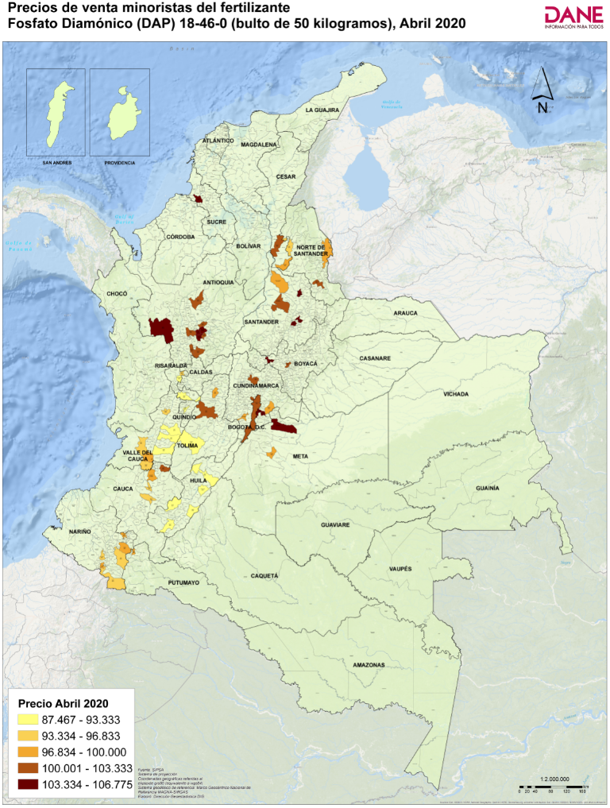
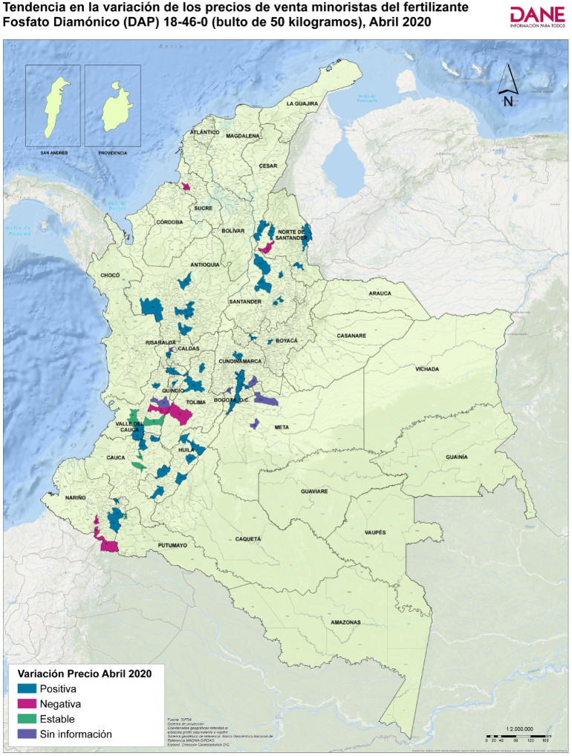
Código departamento | Nombre departamento | Código municipio | Nombre municipio | Precio medio de marzo de 2020 | Precio medio de abril de 2020* | Variación porcentual | Tendencia variación precios
05 | Antioquia | 05002 | Abejorral | 96,523 | 100,796 | 4.4 | Positiva
20 | Cesar | 20011 | Aguachica | 95,000 | 101,100 | 6.4 | Positiva
63 | Quindío | 63001 | Armenia | 83,300 | 88,885 | 6.7 | Positiva
05 | Antioquia | 05079 | Barbosa | 98,219 | 101,122 | 3.0 | Positiva
66 | Risaralda | 66088 | Belén de Umbría | 89,425 | 91,363 | 2.2 | Positiva
11 | Bogotá, D.C. | 11001 | Bogotá, D.C. | 101,808 | 102,283 | 0.5 | Positiva
68 | Santander | 68001 | Bucaramanga | 101,400 | 105,000 | 3.6 | Positiva
52 | Nariño | 52110 | Buesaco | 95,375 | 97,375 | 2.1 | Positiva
76 | Valle del Cauca | 76001 | Cali | 98,880 | 99,240 | 0.4 | Positiva
41 | Huila | 41132 | Campoalegre | 92,900 | 93,333 | 0.5 | Positiva
25 | Cundinamarca | 25151 | Cáqueza | 95,600 | 104,000 | 8.8 | Positiva
73 | Tolima | 73168 | Chaparral | 92,733 | 91,333 | -1.5 | Negativa
25 | Cundinamarca | 25178 | Chipaque | 98,333 | 106,667 | 8.5 | Positiva
15 | Boyacá | 15176 | Chiquinquirá | 94,779 | 104,700 | 10.5 | Positiva
19 | Cauca | 19212 | Corinto | 98,250 | 102,125 | 3.9 | Positiva
54 | Norte de Santander | 54001 | Cúcuta | 93,360 | 98,020 | 5.0 | Positiva
76 | Valle del Cauca | 76233 | Dagua | 96,100 | 96,100 | 0.0 | Estable
25 | Cundinamarca | 25279 | Fómeque | Sin información | 97,250 | Sin información | Sin información
25 | Cundinamarca | 25286 | Funza | 96,383 | 103,267 | 7.1 | Positiva
25 | Cundinamarca | 25290 | Fusagasugá | Sin información | 98,333 | Sin información | Sin información
41 | Huila | 41298 | Garzón | 90,175 | 91,400 | 1.4 | Positiva
50 | Meta | 50313 | Granada | Sin información | 97,638 | Sin información | Sin información
76 | Valle del Cauca | 76111 | Guadalajara de Buga | 92,888 | 92,475 | -0.4 | Negativa
05 | Antioquia | 05318 | Guarne | 101,017 | 103,667 | 2.6 | Positiva
66 | Risaralda | 66318 | Guática | Sin información | 95,483 | Sin información | Sin información
73 | Tolima | 73001 | Ibagué | 97,100 | 103,120 | 6.2 | Positiva
52 | Nariño | 52356 | Ipiales | 96,980 | 96,100 | -0.9 | Negativa
76 | Valle del Cauca | 76364 | Jamundí | 93,450 | 93,700 | 0.3 | Positiva
41 | Huila | 41396 | La Plata | 88,380 | 91,467 | 3.5 | Positiva
52 | Nariño | 52399 | La Unión | 98,500 | 99,625 | 1.1 | Positiva
73 | Tolima | 73411 | Líbano | 99,400 | 100,000 | 0.6 | Positiva
05 | Antioquia | 05440 | Marinilla | 93,310 | 100,953 | 8.2 | Positiva
05 | Antioquia | 05001 | Medellín | 95,188 | 100,448 | 5.5 | Positiva
41 | Huila | 41001 | Neiva | 90,233 | 92,600 | 2.6 | Positiva
54 | Norte de Santander | 54498 | Ocaña | 92,333 | 96,833 | 4.9 | Positiva
25 | Cundinamarca | 25513 | Pacho | 101,833 | 103,333 | 1.5 | Positiva
76 | Valle del Cauca | 76520 | Palmira | 91,750 | 91,750 | 0.0 | Estable
54 | Norte de Santander | 54518 | Pamplona | 99,000 | 101,667 | 2.7 | Positiva
52 | Nariño | 52001 | Pasto | 93,995 | 95,358 | 1.5 | Positiva
66 | Risaralda | 66001 | Pereira | 86,000 | 87,467 | 1.7 | Positiva
19 | Cauca | 19548 | Piendamó | 95,400 | 95,400 | 0.0 | Estable
41 | Huila | 41551 | Pitalito | 89,225 | 92,800 | 4.0 | Positiva
19 | Cauca | 19001 | Popayán | 94,250 | 94,250 | 0.0 | Estable
52 | Nariño | 52585 | Pupiales | 99,050 | 97,967 | -1.1 | Negativa
05 | Antioquia | 05615 | Rionegro | 97,633 | 106,775 | 9.4 | Positiva
76 | Valle del Cauca | 76622 | Roldanillo | 90,900 | 96,400 | 6.1 | Positiva
68 | Santander | 68655 | Sabana de Torres | 96,733 | 99,150 | 2.5 | Positiva
20 | Cesar | 20710 | San Alberto | 98,517 | 98,500 | 0 | Negativa
68 | Santander | 68679 | San Gil | 93,200 | 104,667 | 12.3 | Positiva
68 | Santander | 68689 | San Vicente de Chucurí | 97,400 | 102,186 | 4.9 | Positiva
05 | Antioquia | 05674 | San Vicente Ferrer | 95,100 | 104,800 | 10.2 | Positiva
05 | Antioquia | 05679 | Santa Bárbara | 98,750 | 102,500 | 3.8 | Positiva
19 | Cauca | 19698 | Santander de Quilichao | 94,140 | 98,320 | 4.4 | Positiva
86 | Putumayo | 86749 | Sibundoy | 99,000 | 99,000 | 0.0 | Estable
70 | Sucre | 70001 | Sincelejo | 105,540 | 105,400 | -0.1 | Negativa
68 | Santander | 68755 | Socorro | 92,150 | 105,750 | 15 | Positiva
76 | Valle del Cauca | 76834 | Tuluá | Sin información | 91,333 | Sin información | Sin información
15 | Boyacá | 15001 | Tunja | 94,250 | 100,675 | 6.8 | Positiva
52 | Nariño | 52838 | Túquerres | 96,350 | 95,850 | -0.5 | Negativa
05 | Antioquia | 05847 | Urrao | 95,833 | 105,500 | 10.1 | Positiva
50 | Meta | 50001 | Villavicencio | Sin información | 104,333 | Sin información | Sin información
05 | Antioquia | 05887 | Yarumal | 96,880 | 101,859 | 5.1 | Positiva

*Información preliminar

1.4
 |  |  |  |  |  |  |  | Regresar al índice

Insumos y factores de la producción agropecuaria - Abril 2020*

1.4. Fertilizante Wuxal Tapa Negra, 1 litro

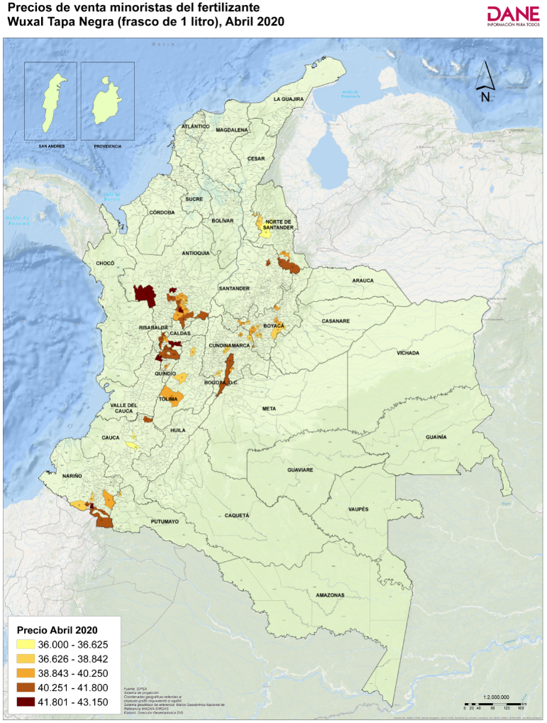
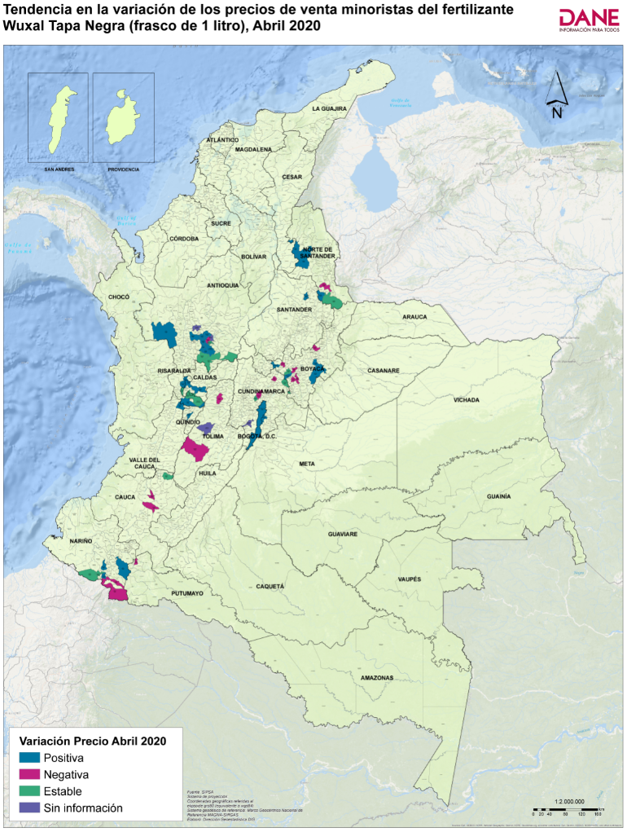
Código departamento | Nombre departamento | Código municipio | Nombre municipio | Precio medio de marzo de 2020 | Precio medio de abril de 2020* | Variación porcentual | Tendencia variación precios
05 | Antioquia | 05002 | Abejorral | 39,123 | 39,123 | 0.0 | Estable
54 | Norte de Santander | 54003 | Ábrego | 36,400 | 36,600 | 0.5 | Positiva
17 | Caldas | 17042 | Anserma | 38,783 | 39,900 | 2.9 | Positiva
15 | Boyacá | 15047 | Aquitania | 38,342 | 38,842 | 1.3 | Positiva
63 | Quindío | 63001 | Armenia | 38,750 | 39,600 | 2.2 | Positiva
66 | Risaralda | 66088 | Belén de Umbría | 40,963 | 41,138 | 0.4 | Positiva
15 | Boyacá | 15087 | Belén | 39,233 | 38,900 | -0.8 | Negativa
11 | Bogotá, D.C. | 11001 | Bogotá, D.C. | 40,557 | 41,000 | 1.1 | Positiva
68 | Santander | 68001 | Bucaramanga | 41,167 | 41,500 | 0.8 | Positiva
76 | Valle del Cauca | 76147 | Cartago | 43,075 | 43,150 | 0.2 | Positiva
73 | Tolima | 73168 | Chaparral | 39,667 | 39,333 | -1 | Negativa
17 | Caldas | 17174 | Chinchiná | 40,900 | 40,900 | 0.0 | Estable
25 | Cundinamarca | 25178 | Chipaque | 39,000 | 39,333 | 0.9 | Positiva
15 | Boyacá | 15176 | Chiquinquirá | 39,225 | 39,400 | 0.4 | Positiva
54 | Norte de Santander | 54174 | Chitagá | 41,000 | 41,000 | 0.0 | Estable
52 | Nariño | 52215 | Córdoba | 42,400 | 41,250 | -2.7 | Negativa
19 | Cauca | 19212 | Corinto | 41,000 | 41,000 | 0.0 | Estable
52 | Nariño | 52227 | Cumbal | 38,200 | 38,200 | 0.0 | Estable
05 | Antioquia | 05148 | El Carmen de Viboral | 39,123 | 39,407 | 0.7 | Positiva
25 | Cundinamarca | 25260 | El Rosal | 38,567 | 38,567 | 0.0 | Estable
05 | Antioquia | 05697 | El Santuario | 38,667 | 38,667 | 0.0 | Estable
25 | Cundinamarca | 25290 | Fusagasugá | Sin información | 38,175 | Sin información | Sin información
52 | Nariño | 52317 | Guachucal | 41,575 | 41,575 | 0.0 | Estable
05 | Antioquia | 05318 | Guarne | 39,667 | 40,000 | 0.8 | Positiva
15 | Boyacá | 15322 | Guateque | 39,350 | 39,350 | 0.0 | Estable
66 | Risaralda | 66318 | Guática | 41,410 | 41,550 | 0 | Positiva
52 | Nariño | 52356 | Ipiales | 42,040 | 41,800 | -0.6 | Negativa
05 | Antioquia | 05376 | La Ceja | 41,523 | 41,700 | 0.4 | Positiva
05 | Antioquia | 05400 | La Unión | 41,667 | 42,000 | 0.8 | Positiva
73 | Tolima | 73411 | Líbano | 38,667 | 38,133 | -1.4 | Negativa
17 | Caldas | 17001 | Manizales | 41,433 | 42,250 | 2.0 | Positiva
05 | Antioquia | 05440 | Marinilla | 38,278 | 38,225 | -0.1 | Negativa
66 | Risaralda | 66440 | Marsella | 41,000 | 41,000 | 0.0 | Estable
05 | Antioquia | 05001 | Medellín | 40,375 | 41,486 | 2.8 | Positiva
54 | Norte de Santander | 54498 | Ocaña | 38,000 | 38,333 | 0.9 | Positiva
54 | Norte de Santander | 54518 | Pamplona | 40,500 | 40,250 | -0.6 | Negativa
52 | Nariño | 52001 | Pasto | 38,800 | 39,325 | 1.4 | Positiva
05 | Antioquia | 05541 | Peñol | Sin información | 39,000 | Sin información | Sin información
66 | Risaralda | 66001 | Pereira | 41,317 | 41,550 | 0.6 | Positiva
19 | Cauca | 19548 | Piendamó | 36,750 | 36,000 | -2.0 | Negativa
19 | Cauca | 19001 | Popayán | 36,875 | 36,625 | -0.7 | Negativa
52 | Nariño | 52585 | Pupiales | 42,875 | 43,125 | 0.6 | Positiva
15 | Boyacá | 15599 | Ramiriquí | 38,375 | 38,000 | -1.0 | Negativa
05 | Antioquia | 05615 | Rionegro | 40,733 | 41,121 | 1.0 | Positiva
73 | Tolima | 73624 | Rovira | Sin información | 37,667 | Sin información | Sin información
15 | Boyacá | 15646 | Samacá | 39,638 | 39,638 | 0.0 | Estable
05 | Antioquia | 05664 | San Pedro de Los Milagros | Sin información | 42,197 | Sin información | Sin información
05 | Antioquia | 05674 | San Vicente Ferrer | 38,320 | 38,920 | 1.6 | Positiva
66 | Risaralda | 66682 | Santa Rosa de Cabal | 41,333 | 41,333 | 0.0 | Estable
86 | Putumayo | 86749 | Sibundoy | 38,500 | 38,250 | -0.6 | Negativa
54 | Norte de Santander | 54743 | Silos | 39,750 | 40,333 | 1.5 | Positiva
15 | Boyacá | 15759 | Sogamoso | 39,290 | 39,413 | 0.3 | Positiva
05 | Antioquia | 05756 | Sonsón | 40,400 | 40,400 | 0.0 | Estable
25 | Cundinamarca | 25769 | Subachoque | 39,033 | 38,567 | -1.2 | Negativa
15 | Boyacá | 15776 | Sutamarchán | 38,138 | 38,125 | 0.0 | Negativa
15 | Boyacá | 15804 | Tibaná | 38,687 | 38,667 | -0.1 | Negativa
15 | Boyacá | 15001 | Tunja | 38,579 | 38,508 | -0.2 | Negativa
52 | Nariño | 52838 | Túquerres | 38,000 | 38,800 | 2.1 | Positiva
05 | Antioquia | 05847 | Urrao | 42,150 | 42,317 | 0.4 | Positiva
15 | Boyacá | 15861 | Ventaquemada | 39,063 | 39,313 | 0.6 | Positiva
25 | Cundinamarca | 25843 | Villa de San Diego de Ubaté | 39,400 | 39,375 | -0.1 | Negativa
25 | Cundinamarca | 25873 | Villapinzón | 38,513 | 38,513 | 0.0 | Estable
17 | Caldas | 17877 | Viterbo | 41,233 | 41,233 | 0.0 | Estable

*Información preliminar

1.5
 |  |  |  |  |  |  |  | Regresar al índice

Insumos y factores de la producción agropecuaria - Abril 2020*

1.5. Fertilizante 17-6-18-2(Mg), 50 kilogramos

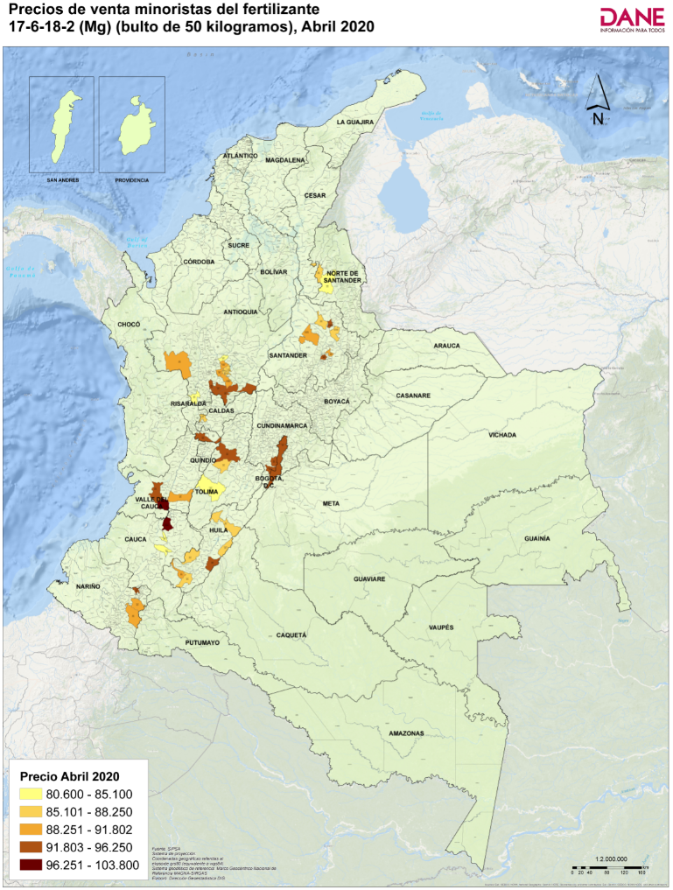
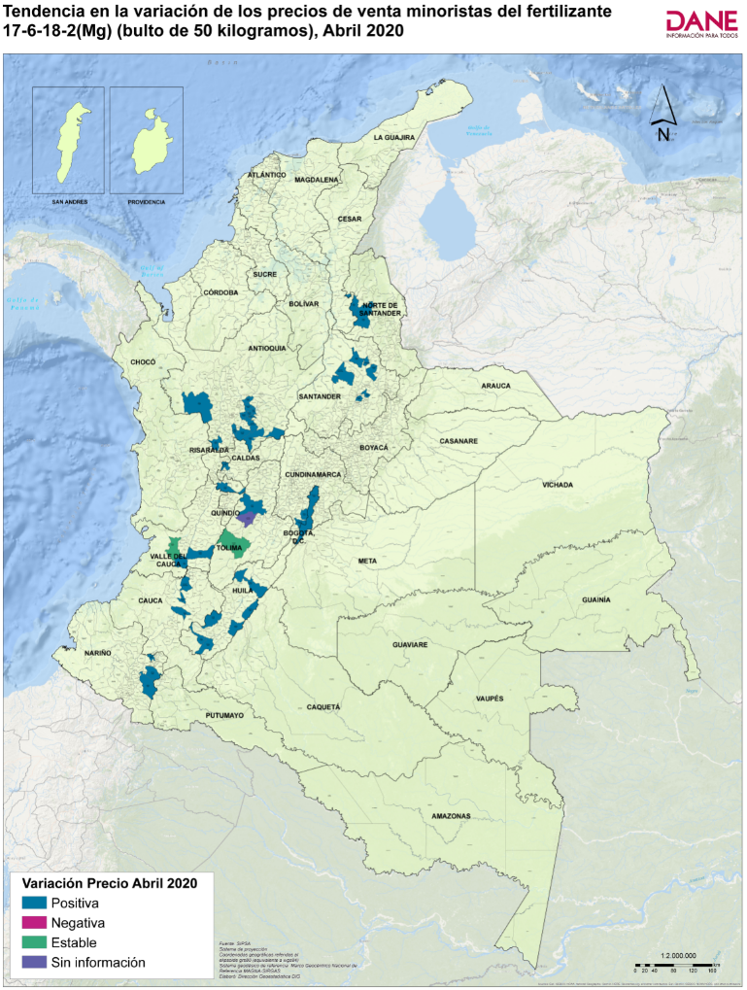
Código departamento | Nombre departamento | Código municipio | Nombre municipio | Precio medio de marzo de 2020 | Precio medio de abril de 2020* | Variación porcentual | Tendencia variación precios
05 | Antioquia | 05002 | Abejorral | 85,886 | 93,371 | 8.7 | Positiva
54 | Norte de Santander | 54003 | Ábrego | 78,500 | 82,833 | 5.5 | Positiva
41 | Huila | 41020 | Algeciras | 85,233 | 87,371 | 2.5 | Positiva
05 | Antioquia | 05034 | Andes | 80,400 | 83,525 | 3.9 | Positiva
17 | Caldas | 17042 | Anserma | 85,417 | 88,175 | 3.2 | Positiva
05 | Antioquia | 05079 | Barbosa | 84,293 | 84,817 | 0.6 | Positiva
11 | Bogotá, D.C. | 11001 | Bogotá, D.C. | 91,567 | 95,367 | 4.1 | Positiva
68 | Santander | 68001 | Bucaramanga | 84,786 | 92,440 | 9.0 | Positiva
52 | Nariño | 52110 | Buesaco | 89,929 | 91,371 | 1.6 | Positiva
76 | Valle del Cauca | 76001 | Cali | 99,333 | 103,800 | 4.5 | Positiva
73 | Tolima | 73168 | Chaparral | 85,100 | 85,100 | 0.0 | Estable
76 | Valle del Cauca | 76233 | Dagua | 95,100 | 95,100 | 0.0 | Estable
05 | Antioquia | 05148 | El Carmen de Viboral | 86,680 | 90,667 | 4.6 | Positiva
05 | Antioquia | 05697 | El Santuario | 85,000 | 87,000 | 2 | Positiva
41 | Huila | 41298 | Garzón | 85,280 | 92,833 | 8.9 | Positiva
73 | Tolima | 73001 | Ibagué | 87,000 | 92,333 | 6.1 | Positiva
41 | Huila | 41359 | Isnos | 85,600 | 91,550 | 7.0 | Positiva
41 | Huila | 41396 | La Plata | 85,050 | 88,250 | 3.8 | Positiva
52 | Nariño | 52399 | La Unión | 91,500 | 92,929 | 1.6 | Positiva
68 | Santander | 68406 | Lebrija | 81,200 | 87,333 | 7.6 | Positiva
05 | Antioquia | 05440 | Marinilla | 83,571 | 87,167 | 4.3 | Positiva
41 | Huila | 41001 | Neiva | 84,725 | 88,125 | 4.0 | Positiva
54 | Norte de Santander | 54498 | Ocaña | 80,800 | 87,500 | 8.3 | Positiva
76 | Valle del Cauca | 76520 | Palmira | 91,000 | 91,333 | 0.4 | Positiva
25 | Cundinamarca | 25535 | Pasca | 86,000 | 96,250 | 11.9 | Positiva
52 | Nariño | 52001 | Pasto | 90,498 | 91,802 | 1.4 | Positiva
05 | Antioquia | 05541 | Peñol | 83,250 | 87,000 | 4.5 | Positiva
66 | Risaralda | 66001 | Pereira | 85,950 | 92,300 | 7.4 | Positiva
68 | Santander | 68547 | Piedecuesta | 82,000 | 88,000 | 7.3 | Positiva
19 | Cauca | 19548 | Piendamó | 79,800 | 80,600 | 1.0 | Positiva
41 | Huila | 41551 | Pitalito | 85,260 | 87,940 | 3 | Positiva
19 | Cauca | 19001 | Popayán | 81,667 | 82,000 | 0.4 | Positiva
05 | Antioquia | 05615 | Rionegro | 84,700 | 90,725 | 7.1 | Positiva
73 | Tolima | 73624 | Rovira | Sin información | 87,333 | Sin información | Sin información
25 | Cundinamarca | 25649 | San Bernardo | 87,180 | 92,300 | 5.9 | Positiva
68 | Santander | 68679 | San Gil | 83,500 | 89,833 | 7.6 | Positiva
68 | Santander | 68689 | San Vicente de Chucurí | 85,250 | 89,750 | 5.3 | Positiva
05 | Antioquia | 05674 | San Vicente Ferrer | 86,000 | 89,200 | 3.7 | Positiva
05 | Antioquia | 05679 | Santa Bárbara | 88,000 | 92,250 | 4.8 | Positiva
19 | Cauca | 19698 | Santander de Quilichao | 91,725 | 99,825 | 8.8 | Positiva
68 | Santander | 68755 | Socorro | 83,100 | 92,800 | 11.7 | Positiva
05 | Antioquia | 05756 | Sonsón | 87,125 | 93,225 | 7.0 | Positiva
05 | Antioquia | 05847 | Urrao | 83,667 | 90,333 | 8.0 | Positiva

*Información preliminar

1.6
 |  |  |  |  |  |  |  | Regresar al índice

Insumos y factores de la producción agropecuaria - Abril 2020*

1.6. Fertilizante Cloruro de Potasio 0-0-60, 50 kilogramos

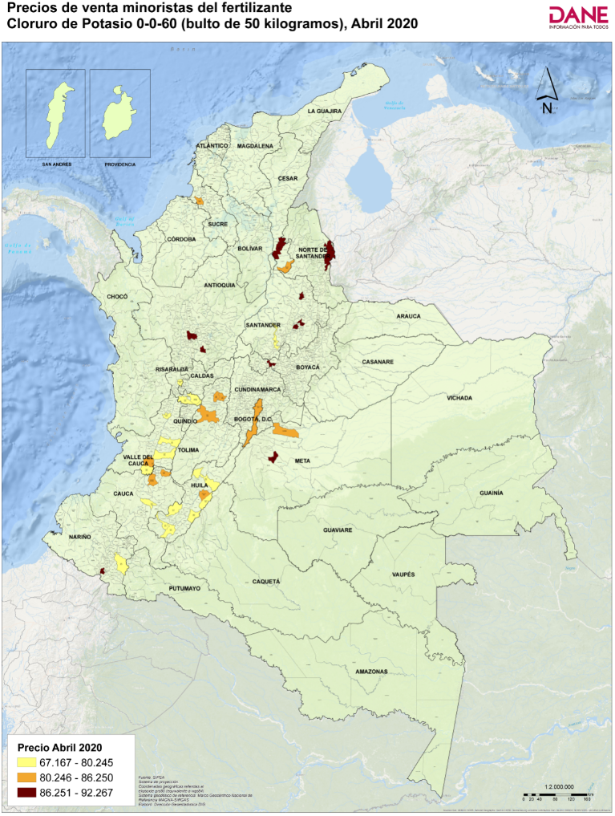
Código departamento | Nombre departamento | Código municipio | Nombre municipio | Precio medio de marzo de 2020 | Precio medio de abril de 2020* | Variación porcentual | Tendencia variación precios
20 | Cesar | 20011 | Aguachica | 79,125 | 90,233 | 14.0 | Positiva
41 | Huila | 41020 | Algeciras | 73,600 | 78,767 | 7.0 | Positiva
66 | Risaralda | 66088 | Belén de Umbría | 74,725 | 78,313 | 4.8 | Positiva
11 | Bogotá, D.C. | 11001 | Bogotá, D.C. | 79,925 | 84,175 | 5.3 | Positiva
68 | Santander | 68001 | Bucaramanga | 84,143 | 92,267 | 9.7 | Positiva
76 | Valle del Cauca | 76001 | Cali | 82,025 | 83,350 | 1.6 | Positiva
41 | Huila | 41132 | Campoalegre | 76,233 | 81,800 | 7.3 | Positiva
15 | Boyacá | 15176 | Chiquinquirá | 80,686 | 88,475 | 9.7 | Positiva
19 | Cauca | 19212 | Corinto | 78,750 | 83,125 | 5.6 | Positiva
54 | Norte de Santander | 54001 | Cúcuta | 80,567 | 87,333 | 8.4 | Positiva
41 | Huila | 41298 | Garzón | 75,725 | 78,333 | 3.4 | Positiva
50 | Meta | 50313 | Granada | Sin información | 88,200 | Sin información | Sin información
76 | Valle del Cauca | 76111 | Guadalajara de Buga | 75,450 | 75,375 | -0.1 | Negativa
73 | Tolima | 73001 | Ibagué | 80,588 | 84,900 | 5.4 | Positiva
41 | Huila | 41359 | Isnos | 75,940 | 79,740 | 5.0 | Positiva
76 | Valle del Cauca | 76364 | Jamundí | 78,950 | 78,950 | 0.0 | Estable
41 | Huila | 41396 | La Plata | 75,175 | 77,767 | 3.4 | Positiva
05 | Antioquia | 05400 | La Unión | 79,717 | 89,067 | 11.7 | Positiva
73 | Tolima | 73408 | Lérida | 78,195 | 85,250 | 9.0 | Positiva
73 | Tolima | 73411 | Líbano | 83,500 | 85,800 | 2.8 | Positiva
05 | Antioquia | 05001 | Medellín | 79,998 | 89,337 | 11.7 | Positiva
41 | Huila | 41001 | Neiva | 74,567 | 76,860 | 3.1 | Positiva
76 | Valle del Cauca | 76520 | Palmira | 77,500 | 77,500 | 0.0 | Estable
52 | Nariño | 52001 | Pasto | 78,403 | 80,245 | 2.3 | Positiva
66 | Risaralda | 66001 | Pereira | 71,933 | 77,583 | 7.9 | Positiva
41 | Huila | 41551 | Pitalito | 75,680 | 77,760 | 2.7 | Positiva
19 | Cauca | 19001 | Popayán | 67,667 | 67,167 | -0.7 | Negativa
52 | Nariño | 52585 | Pupiales | 84,850 | 89,833 | 5.9 | Positiva
76 | Valle del Cauca | 76622 | Roldanillo | 76,925 | 77,167 | 0.3 | Positiva
20 | Cesar | 20710 | San Alberto | 78,667 | 86,250 | 9.6 | Positiva
68 | Santander | 68679 | San Gil | 79,200 | 88,800 | 12.1 | Positiva
66 | Risaralda | 66682 | Santa Rosa de Cabal | 75,397 | 76,080 | 0.9 | Positiva
19 | Cauca | 19698 | Santander de Quilichao | 79,075 | 83,450 | 5.5 | Positiva
70 | Sucre | 70001 | Sincelejo | 84,050 | 83,750 | -0.4 | Negativa
68 | Santander | 68755 | Socorro | 78,143 | 90,357 | 15.6 | Positiva
68 | Santander | 68861 | Vélez | 78,800 | 80,200 | 1.8 | Positiva
50 | Meta | 50001 | Villavicencio | Sin información | 84,450 | Sin información | Sin información

*Información preliminar

1.7
 |  |  |  |  |  |  |  | Regresar al índice

Insumos y factores de la producción agropecuaria - Abril 2020*

1.7. Fertilizante Sulfato de Amonio (Sam) 21-0-0-24(S), 50 kilogramos

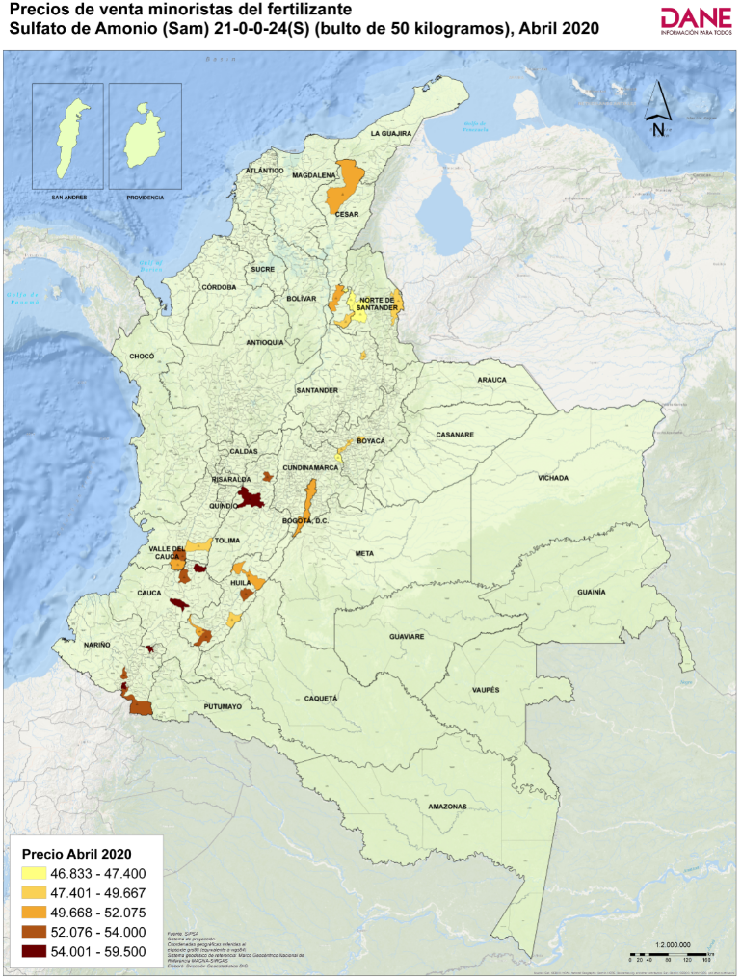
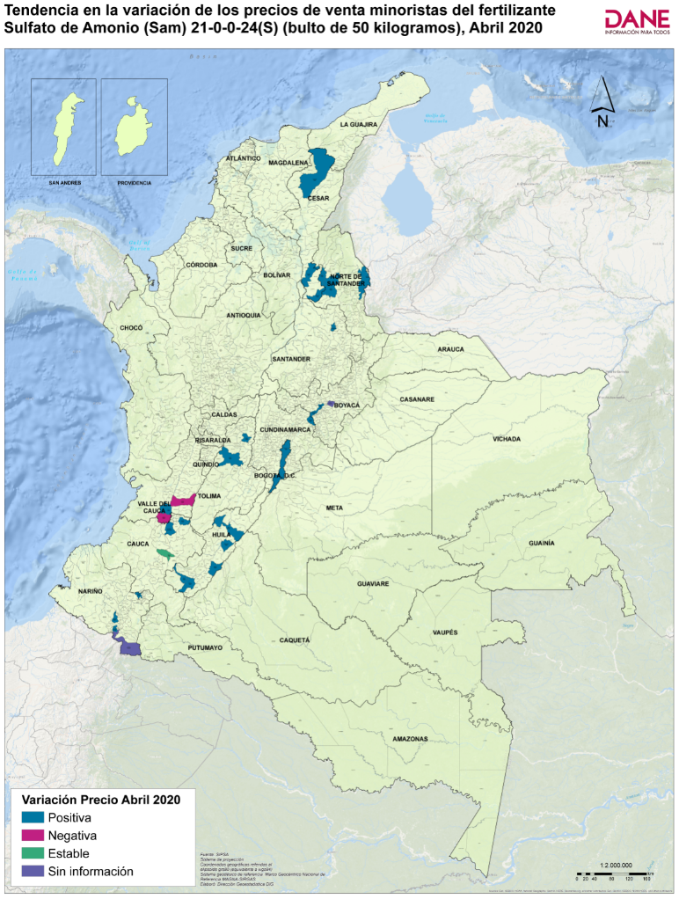
Código departamento | Nombre departamento | Código municipio | Nombre municipio | Precio medio de marzo de 2020 | Precio medio de abril de 2020* | Variación porcentual | Tendencia variación precios
54 | Norte de Santander | 54003 | Ábrego | 44,100 | 47,000 | 6.6 | Positiva
20 | Cesar | 20011 | Aguachica | 45,250 | 51,400 | 13.6 | Positiva
11 | Bogotá, D.C. | 11001 | Bogotá, D.C. | 49,683 | 51,517 | 3.7 | Positiva
68 | Santander | 68001 | Bucaramanga | 46,167 | 48,467 | 5.0 | Positiva
76 | Valle del Cauca | 76001 | Cali | 51,775 | 53,575 | 3.5 | Positiva
41 | Huila | 41132 | Campoalegre | 48,867 | 54,000 | 10.5 | Positiva
19 | Cauca | 19212 | Corinto | 55,333 | 59,500 | 7.5 | Positiva
54 | Norte de Santander | 54001 | Cúcuta | 47,333 | 48,450 | 2.4 | Positiva
41 | Huila | 41298 | Garzón | 47,025 | 48,967 | 4.1 | Positiva
73 | Tolima | 73001 | Ibagué | 50,200 | 56,667 | 12.9 | Positiva
52 | Nariño | 52356 | Ipiales | Sin información | 53,033 | Sin información | Sin información
41 | Huila | 41359 | Isnos | 46,740 | 50,880 | 8.9 | Positiva
76 | Valle del Cauca | 76364 | Jamundí | 52,088 | 52,075 | 0.0 | Negativa
52 | Nariño | 52399 | La Unión | 53,750 | 57,200 | 6.4 | Positiva
73 | Tolima | 73408 | Lérida | 53,225 | 53,907 | 1.3 | Positiva
41 | Huila | 41001 | Neiva | 46,867 | 50,600 | 8.0 | Positiva
54 | Norte de Santander | 54498 | Ocaña | 44,800 | 47,400 | 5.8 | Positiva
76 | Valle del Cauca | 76520 | Palmira | 49,750 | 48,750 | -2.0 | Negativa
41 | Huila | 41551 | Pitalito | 47,550 | 52,875 | 11.2 | Positiva
19 | Cauca | 19001 | Popayán | 57,667 | 57,667 | 0.0 | Estable
52 | Nariño | 52585 | Pupiales | 53,900 | 56,075 | 4.0 | Positiva
20 | Cesar | 20710 | San Alberto | 47,220 | 48,617 | 3.0 | Positiva
19 | Cauca | 19698 | Santander de Quilichao | 52,967 | 53,025 | 0.1 | Positiva
15 | Boyacá | 15814 | Toca | Sin información | 48,833 | Sin información | Sin información
15 | Boyacá | 15001 | Tunja | 46,667 | 49,633 | 6.4 | Positiva
52 | Nariño | 52838 | Túquerres | 50,600 | 52,875 | 4.5 | Positiva
20 | Cesar | 20001 | Valledupar | 50,200 | 50,867 | 1.3 | Positiva
15 | Boyacá | 15861 | Ventaquemada | 46,333 | 49,667 | 7.2 | Positiva
25 | Cundinamarca | 25873 | Villapinzón | 45,667 | 46,833 | 2.6 | Positiva

*Información preliminar

